상품제안서
마인드플랜 다각형집(주문제작형) | 상품코드: F23501

 |  |  |  |  |  |  | 02-412-0044 | www.easy1.co.kr
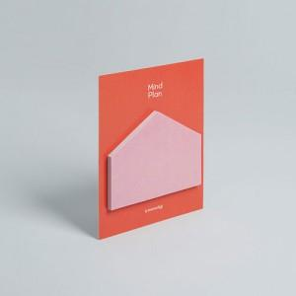

【상세/제작정보】 | 간지-풀컬러인쇄 / 내지-기성사용

【인쇄/포장옵션】 | 풀칼라 / OPP(비닐)

【공급단가】 | 수량 | 200~ | 500~ | 1,000~ | 3,000~ | 5,000~
*VAT별도 | 단가 | 870원 | 840원 | 810원 | 780원 | 760원

【상품 URL】 | https://dev.easy1.co.kr:443/src/goods_detail.php?gdno=23501

